Sheet1
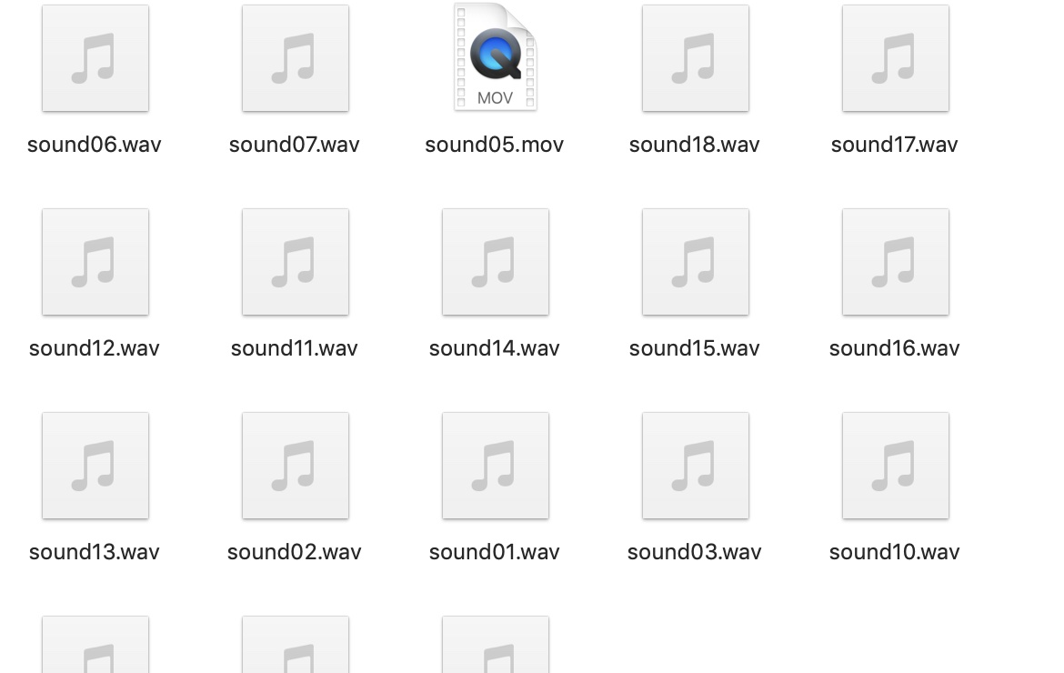
角色玩法优化
 | 目的：本文档描述X预研项目恐怖游戏中所涉及的音乐音效功能，以及在以完成对怪物功能逻辑的基础上
 | 增添新的功能和对原有逻辑进行修改优化。

一.怪物逻辑修改
 | 1.怪物瞬移修改
 |  | 情况分析：由于目前怪物刷新机制是选择满足条件的刷新点来放置怪物，并没有考虑玩家面向问
 |  | 题，有一定概率会出现怪物刷新在玩家视野中的情况，所以要对刷新机制进行修改。
 |  | 修改建议：在每次怪物需要进行刷新操作的时候，要先结合此时玩家的视野进行判断，将视野内
 |  | 刷新点排除。
 | 2.增加怪物刷新位置
 |  | 由于在情况1中进行视野判断操作会减少一些刷新点，以及在之前的游戏测试过程中刷新点的放
 |  | 置问题，需要增加一些刷新点，并对原有的点进行调整
 | 3.增加怪物功能
 |  | 在玩家收集完8个道具后，对怪物的功能进行调整：（1）怪物改变美术形象（见美术需求），（2）怪物移动速度加快，（3）怪物的瞬移间隔缩短，（4）玩家在这之后触发追逐时如果同怪物的距离小于x（距离x应被暴露出来供策划微调）时玩家的屏幕边缘会泛红。

 |  |  | 参考效果
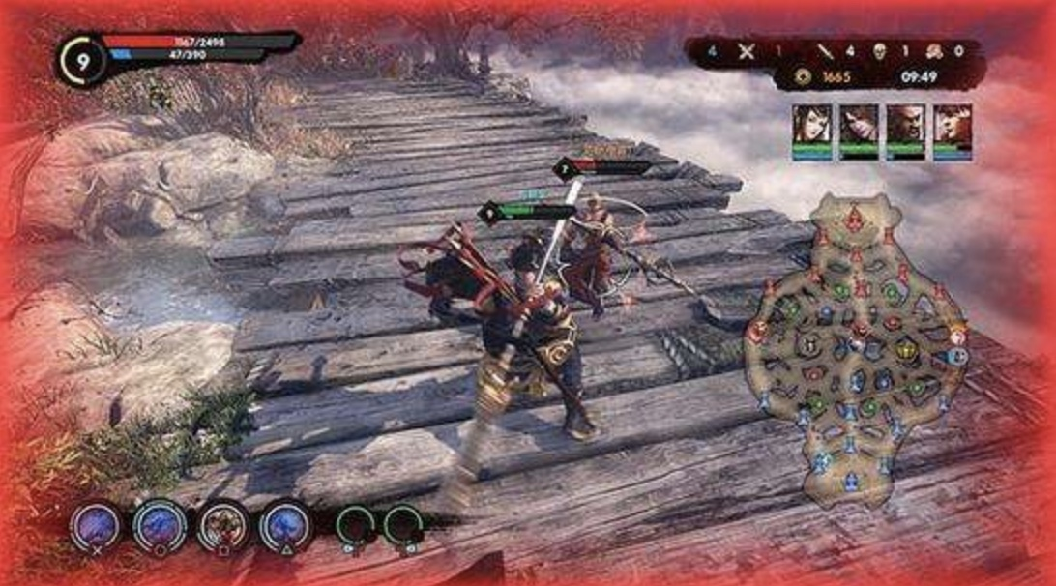

 |  | （5）部分音乐音效改变（具体细节见音乐音效部分）
 |  | （6）加入概率性的回头杀机制：在这之后怪物每次刷新时，有概率跟随在玩家身后一定时间t（
 |  | 时间t应该被暴露出来供策划微调）但不追逐，若在时间t内玩家没有将怪物纳入视野，则怪物再
 |  | 次刷新，若在时间t内玩家将怪物纳入视野，则触发追逐状态

二.音乐音效功能
 | 音乐部分
 |  | 序号 |  | 触发条件
 |  | music02 |  | 在玩家刚开始游玩时 | 在玩家拾取完第二个道具或游戏时间经过三分钟后
 |  | 游戏进行3分钟后玩家拾取2个直至拾取到第8个道具期间
 |  | music03 |  | 怪物处于瞬移状态时 | 在玩家触发追逐状态时
 |  | music04 |  | 玩家触发追逐状态后 | 在玩家摆脱追逐时
 |  | 玩家拾取到第8个道具之后（注意：如果此时玩家处于music03的条件下时可切换为music05，而玩家处于music04时，则应等玩家摆脱追逐时再切换音乐）
 |  | music05 |  | 怪物处于瞬移状态或概率跟随在玩家背后 | 玩家游戏结束或触发怪物追逐
 |  | musci06 |  | 玩家触发追逐状态后 | 玩家游戏结束或摆脱怪物追逐

 |  | 部分音乐资源已收集完毕，为wav格式

 | 音效部分
 |  | 序号 |  | 音效说明
 |  | sound01 |  | 玩家在前进奔跑情况下脚踩到地面上发出的声音
 |  | sound02 |  | 玩家在正常移动和下蹲情况下脚踩到地面上发出的声音
 |  | sound03 |  | 玩家在拾取道具时的音效
 |  | sound04 |  | 玩家在拾取电池时的音效
 |  | sound05 |  | 当手电筒电量降至50%时手电筒微微闪烁发出的声音
 |  | sound06 |  | 门在开启时的音效
 |  | sound07 |  | 门在关闭时的音效
 |  | sound08 |  | 玩家按下esc键弹出菜单界面时发出的音效或玩家按N键打开背包界面发出的音效
 |  | sound09 |  | 玩家在呼出菜单界面的状态下按下esc键或鼠标点按关闭菜单以及关闭背包界面发出的音效
 |  | sound10 |  | 玩家在菜单状态下点按各种按钮时发出的音效（该菜单包括背包界面和游戏结束时弹出的菜单）
 |  | sound11 |  | 玩家游戏胜利时弹出胜利菜单界面时发出的音效
 |  | sound12 |  | 玩家游戏失败时弹出失败菜单界面时发出的音效
 |  | 在玩家收集完2个道具后或游戏经过三分钟后触发，直至玩家收集到第8个道具
 |  | sound13 |  | 怪物在静止状态下的音效
 |  | sound14 |  | 玩家在发现怪物时发出的音效
 |  | sound15 |  | 怪物在瞬移时发出的音效
 |  | sound16 |  | 怪物在追逐时移动发出的音效
 |  | sound17 |  | 怪物在与玩家发生接触时发出的音效
 |  | 玩家在收集了第8个道具直至游戏结束
 |  | sound18 |  | 怪物在静止状态下的音效
 |  | sound19 |  | 玩家在发现怪物时发出的音效
 |  | sound20 |  | 怪物在瞬移时发出的音效
 |  | sound21 |  | 怪物在追逐时移动发出的音效
 |  | sound22 |  | 怪物在与玩家发生接触时发出的音效
 |  | sound23 |  | 玩家在触发怪物追逐时剧烈心跳的音效

 |  | 音效部分绝大多数资源已收集完毕，为wav格式和mov格式，程序可尝试加入

